Menú
Guía Metodológica: Planeamiento Estratégico

FODA
PLAN

Análisis FODA
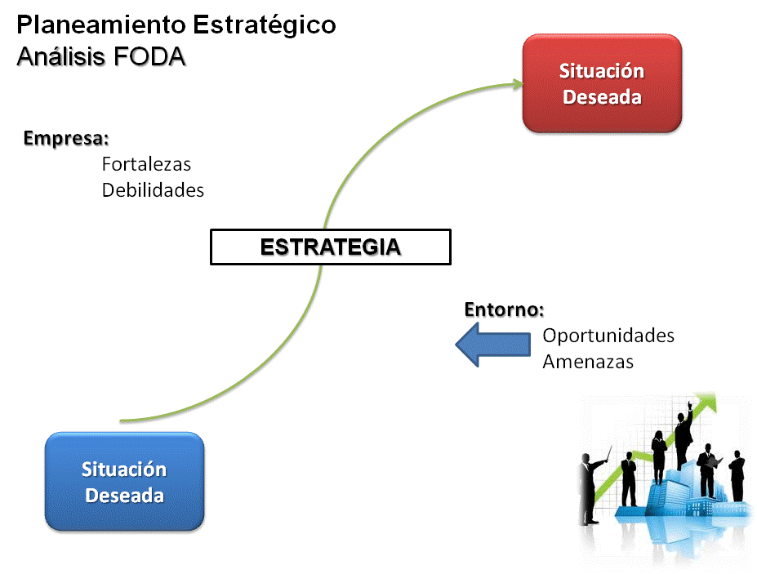
 | Nombre de la DRE:
Volver al menú
 | Director Regional de Educación:

 | Fecha de elaboración del plan:

 | Momentos I,II y III:
 | Análisis FODA

Análisis Interno |  |  | Análisis Externo
 | FORTALEZAS | Dimensión |  | OPORTUNIDADES | Dimensión
F1 |  |  | O1
F2 |  |  | O2
F3 |  |  | O3
F4 |  |  | O4
F5 |  |  | O5
F6 |  |  | O6
F7 |  |  | O7
F8 |  |  | O8
F9 |  |  | O9
F10 |  |  | O10
F11 |  |  | O11
F12 |  |  | O12
F13 |  |  | O13
F14 |  |  | O14
F15 |  |  | O15
F16 |  |  | O16
Análisis Interno |  |  | Análisis Externo
 | DEBILIDADES | Dimensión |  | AMENAZAS | Dimensión
D1 |  |  | A1
D2 |  |  | A2
D3 |  |  | A3
D4 |  |  | A4
D5 |  |  | A5
D6 |  |  | A6
D7 |  |  | A7
D8 |  |  | A8
D9 |  |  | A9
D10 |  |  | A10
D11 |  |  | A11
D12 |  |  | A12
D13 |  |  | A13
D14 |  |  | A14
D15 |  |  | A15
D16 |  |  | A16
D17 |  |  | A17
D18 |  |  | A18

FACTORES DETERMINANTES Y CLAVES DE ÉXITO RESULTANTES DEL CRUCE DEL FODA |  | Dimensión
1
2
3
4
5
6
7
8
9
10
11
12
13
14
15
16
17
18
19
20
 | Dimensiones:
 | Técnica-Pedagógico
 | Administrativa
 | Desarrollo humano

Plan
Volver al menú
Dimensión | Factor determinante o clave de éxito | Objetivos | Indicadores de logro | Meta | Actividades | Recursos disponibles | Responsable | Plazo de ejecución | Periodicidad Evaluaciones | Acciones realizadas que justifican el logro de la meta | % de logro de la meta
Ténica- Pedagógica

Administrativa

Desarrollo Humano

 |  |  |  |  |  |  |  |  |  |  | 0%

